Página1
Identificador

CA003

Versão do Codigo

Versão 0.2

Linhas de Código

 | 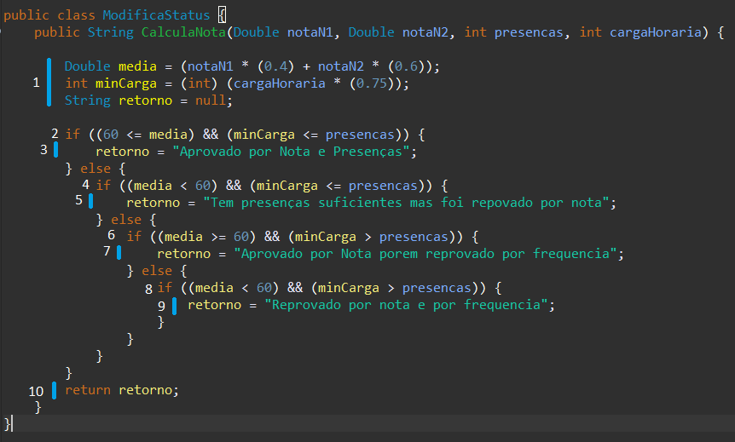

Modelo Lógico

 | C = A - N + 2;
 | C = 12 - 10 + 2
 | C = 4

Caminhos em Grafo

Caminhos que levam ao final do Grafo

 | 1 { 1, 2, 4, 6, 8, 10 } | notaN1 | 90
 |  | notaN2 | 90
 |  | presenças | 75
 |  | cargaHoraria | 80

 | 2 { 1, 2, 3, 10 } | notaN1 | 40
 |  | notaN2 | 30
 |  | presenças | 75
 |  | cargaHoraria | 80

 | 3 { 1, 2, 4, 5, 10 } | notaN1 | 90
 |  | notaN2 | 90
 |  | presenças | 30
 |  | cargaHoraria | 80

 | 4 { 1, 2, 4, 6, 7, 10 } | notaN1 | 20
 |  | notaN2 | 30
 |  | presenças | 30
 |  | cargaHoraria | 80

 |  |  |  | Caminhos que levam ao final do Grafo

